Sheet1
■パターン名
Clustering Algorithms
DB Scan |  |  | 2018-11-16
 | 正式名称はDensity-based spatial clustering of applications with noise
 | 教師なし学習手法の一つ
 | 多変量のサンプルデータが大量にある場合に活用し
 | どういう傾向のクラスタ（集団）に分割できるかがわからないときに
 | ひとまずクラスタリングしてみることによって、全体のサンプルの中でのクラスタをなんとなく分割することができるという手法

 | 密度ベースのクラスタリング手法
 | データ空間中でデータ点の密度の異なるエリアを探す。密度の異なるエリアを分離し、そのエリア内のデータ点を同じクラスタに割り当てる。

■アルゴリズムの流れ
 | 半径εの中に点がいくつあるかでその領域をクラスタとして判断している．さらに近傍の密度がある閾値を超えている限り
 | クラスタを成長させ続けることができるので，近傍付近全体を領域としてみなすことができる
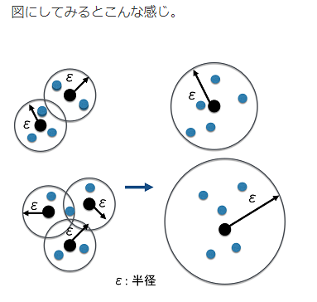

 | 一定の密度以上のつながった領域を一つのクラスタとみなすというイメージ。
 | DBSCANの論文では、二次元のデータセットをクラスタリングするとき、密領域を形成するのに必要となる点の最小数であるMinPts=4を推奨している。

■利用用途

 | メリット
 | k-meansやMean-shiftとは違い、クラスタ数を設定しなくてもよい
 | DBSCAN はちょうど 2 つのパラメータを必要とし、たいていはデータ点の順序に影響を受けない。
 | クラスタが球状であることを前提としない
 | どのクラスタにも含まれないノイズを考慮できる
 | 計算コストが高いが比較的大きいデータにも用いることが可能である。

 | デメリット
 | 計算コストが高く、リアルタイム性のアプリケーションには実装しにくい
 | データが密集していると適切にεとminPtsを決めるのが難しい。ほとんどの点を一つのクラスタに分類してしまう場合も
 | データがわからないとεを決めるのが難しい

■それぞれの概要

No5 | DBSCANとチョコレートの評価、外れ値分析

 | チョコレートは世界で最も人気のあるお菓子の1つです。
 | 毎年、米国の住民は総額280億ポンド以上を食べる。しかし、すべてのチョコレートバーが均等に作られるわけではない。
 | データセットには、1,700を超える個々のチョコレートバーの専門家評価と、
 | その地域の起源、ココアの割合、使用されるチョコレート豆の種類、豆の栽培場所に関する情報が含まれている。

 | カカオレーティングシステムの特色：
 | 5 =エリート
 | 4 =プレミアム
 | 3 =評判が良い
 | 2 =失望している（合格だが、少なくとも1つの重大な欠陥がある）
 | 1 =不快

 | 各チョコレートは、客観的な質と主観的な解釈の両方の組み合わせから評価されます。
 | このデータベースは、チョコレートにしたときのカカオの風味を味わうための暗いチョコレートに焦点を当てています。

 | データセット
 | 項目 | 説明
 | 会社（メーカー - 既知の場合） | バーを製造する会社の名前。
 | 特定のBeanの起点または棒の名前 | バーの特定の地理的領域。
 | REF | レビューがデータベースに入力されたときにリンクされた値。より高い=より新しい。
 | レビュー日 | レビューの公開日。
 | ココアパーセント | レビュー中のチョコレートバーのココアパーセンテージ（暗闇）。
 | 会社の所在地 | メーカー基本国。
 | 評価 | バーのエキスパート評価。
 | ビーンタイプ | 提供される場合、使用される豆の品種（品種）。
 | 広大な豆の起源 | Beanの起源の広範な地理的領域。

 | ■ここからわかること
 | 最高のカカオ豆はどこで栽培されているのか.
 | どの国が最高のバーを生産しているのか.
 | ココア固形分の割合とレーティングの関係はあるのか.
 | https://qiita.com/takechanman1228/items/c7f23873c087630bab18

